Описание
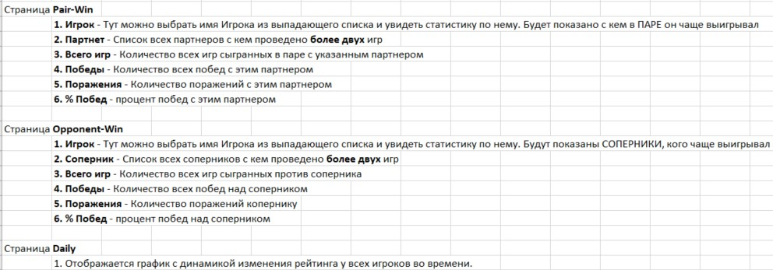

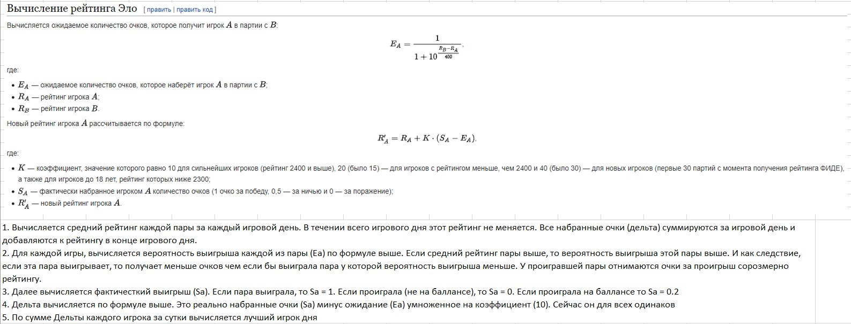

Daily
 |  | Анатолий | Антон | Антон Б | Вася | Гоша | Денис | Дима К | Дима Н | Дима С | Женя | Ира
03.01.2023 | 0 | 490 |  |  |  | 500 |  |  | 550 |  | 530
10.01.2023 | 0 |  |  | 463 |  | 464 |  |  | 560 |  | 550 | 441
12.01.2023 | 0 |  |  |  |  | 574 | 519 |  | 481 | 461
15.01.2023 | 0 | 494 | 483 |  |  | 587 | 523 | 488 | 544 | 510 | 476 | 460
17.01.2023 | 0 |  |  |  |  | 541 | 470 |  | 554 | 523 | 519 | 428
19.01.2023 | 0 |  |  |  |  | 574 | 544 |  | 551 |  |  | 383
21.01.2023 | 0 | 515 | 443 |  | 474 | 595 | 573 | 501 | 543 |  | 507
24.01.2023 | 0 |  |  |  |  |  | 526 |  | 498 |  | 556 | 361
28.01.2023 | 0 |  | 415 |  |  |  |  | 518
29.01.2023 | 0 |  |  |  |  |  |  | 514 | 509 |  | 603
 | Анатолий | Антон | Антон Б | Вася | Гоша | Денис | Дима К | Дима Н | Дима С | Женя | Ира | Коля | Ксения | Леша | Макс | Миша | Ольга | Паша | Рома А | Рома К | Саша | Сергей | Соня | Таня | Толик
03.01.2023 | 490 |  |  |  | 500 |  |  | 550 |  | 530 |  | 510 |  |  | 420
10.01.2023 |  |  | 463 |  | 464 |  |  | 560 |  | 550 | 441 | 531 |  |  | 467 | 492 |  |  |  |  |  |  |  |  | 537
12.01.2023 |  |  |  |  | 574 | 519 |  | 481 | 461 |  |  | 540 |  |  | 472 |  |  |  | 481 |  |  |  |  | 554 | 501
15.01.2023 | 494 | 483 |  |  | 587 | 523 | 488 | 544 | 510 | 476 | 460 | 582 |  | 478 | 535 |  |  | 485 | 490 | 502 |  | 511 | 400 | 568
17.01.2023 |  |  |  |  | 541 | 470 |  | 554 | 523 | 519 | 428 |  | 496 |  |  | 499 | 430 | 543 | 556 |  | 507 |  |  |  | 547
19.01.2023 |  |  |  |  | 574 | 544 |  | 551 |  |  | 383 | 569 |  |  | 494 |  |  |  | 594 |  |  |  |  | 571 | 518
21.01.2023 | 515 | 443 |  | 474 | 595 | 573 | 501 | 543 |  | 507 |  |  |  |  |  | 452 |  | 582 |  |  | 587 | 455
24.01.2023 |  |  |  |  |  | 526 |  | 498 |  | 556 | 361 | 530 |  |  | 524 |  |  | 621 |  |  |  |  |  | 564 | 568
28.01.2023 |  | 415 |  |  |  |  | 518 |  |  |  |  | 515 |  |  | 561 |  |  |  |  |  |  |  |  | 570
29.01.2023 |  |  |  |  |  |  | 514 | 509 |  | 603 |  |  |  | 498 | 498 | 468 |  | 617 |  |  | 580

